AFM Validator
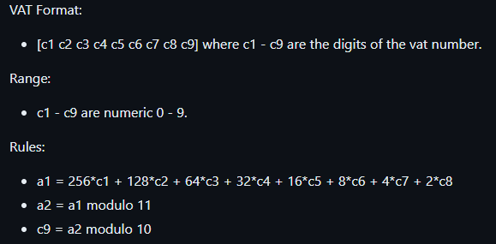
AFM | Valid
123456783 | TRUE
012345678 | FALSE
123457899 | FALSE
 | TRUE
 | TRUE
 | TRUE
 | TRUE
 | TRUE
 | TRUE
 | TRUE
 | TRUE
 | TRUE
 | TRUE
 | TRUE
 | TRUE

